Hoja1
PRODUCCIONES DEKORARTE S.A.S.
NIT. 900,645,501-1
TEL 467 4072
Proyecto: El bolero de rubén . Supervisor: Anthony Gonzalez .. Departamento: Ambientación . Responsable: Camilo Heredia .
No. | IMAGEN | DESCRIPCION | ESTADO | # | VALOR | ANOTACIONES
1 | 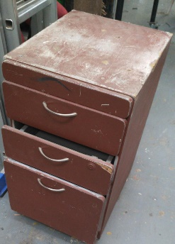 | Archivador | Regular | 1 | - | -
2 | 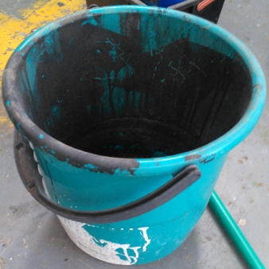 | Balde | Regular | 1 | - | Desechable
3 | 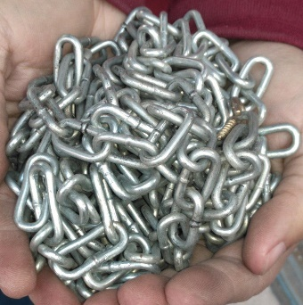 | Cadena de metal | Perfecto | 1 | - | -
4 |  | Caja de herramientas | Bueno | 1 | - | Vacia
5 | 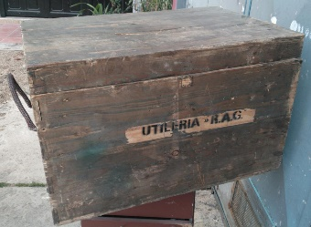 | Caja de madera | Regular | 1 | - | -
6 | 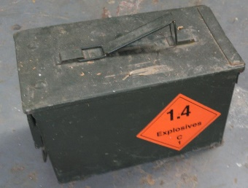 | Caja metálica | Bueno | 1 | - | -
7 | 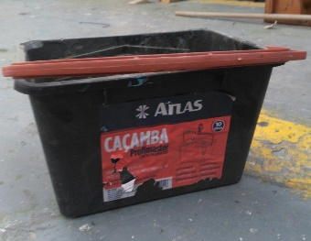 | Caja plástica | Bueno | 1 | - | -
8 | 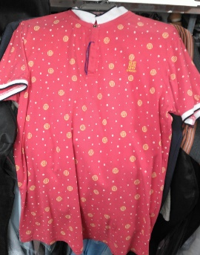 | Camisa | Bueno | 1 | - | Vestuario
9 | 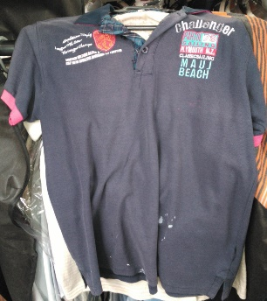 | Camisa | Bueno | 1 | - | Vestuario
10 | 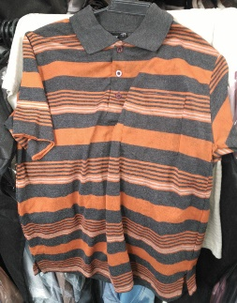 | Camisa | Bueno | 1 | - | Vestuario
11 | 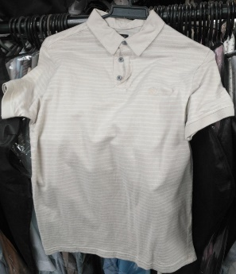 | Camisa | Bueno | 1 | - | Vestuario
12 | 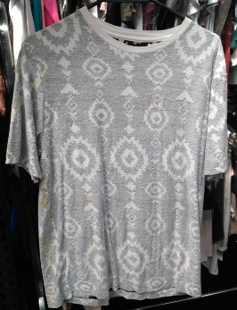 | Camisa | Bueno | 1 | - | Vestuario
13 |  | Camisa | Bueno | 1 | - | Vestuario
14 |  | Camisa | Bueno | 1 | - | Vestuario
15 | 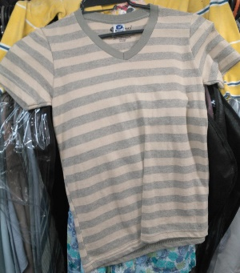 | Camisa | Bueno | 1 | - | Vestuario
16 | 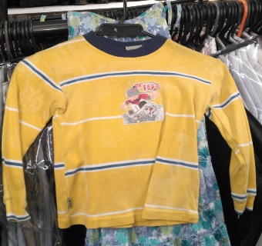 | Camisa pequeña | Bueno | 1 | - | Vestuario
17 |  | Camiseta | Bueno | 1 | - | Vestuario
18 | 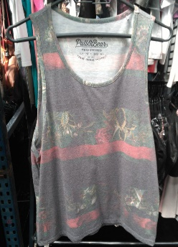 | Camisilla | Bueno | 1 | - | Vestuario
19 |  | Camisilla | Bueno | 1 | - | Vestuario
20 |  | Cepillo | Bueno | 1 | - | -
21 |  | Cilindro de gas | Perfecto | 1 | - | Catering
22 | 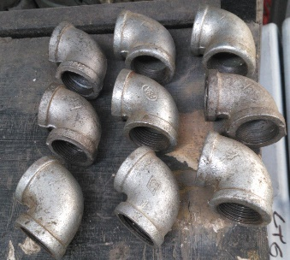 | Codos de tuberia metálicos | Bueno | 9 | - | -
23 | 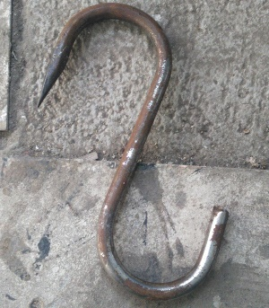 | Gancho metálico | Bueno | 1 | - | Grande. Oxidado.
24 |  | Ganchos metálicos | Bueno | 3 | - | Pequeños
25 | 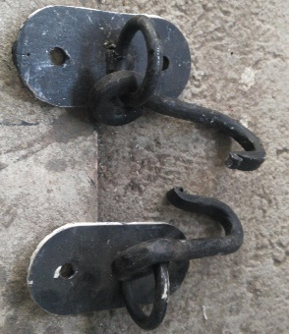 | Ganchos metálicos | Perfecto | 2 | - | Negros
26 | 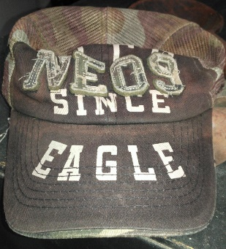 | Gorra | Bueno | 1 | - | Vestuario
27 | 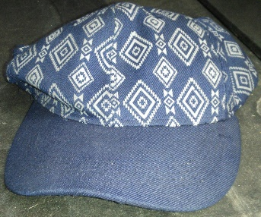 | Gorra | Bueno | 1 | - | Vestuario
28 |  | Insumos consumibles | Bueno | # | - | -
29 | 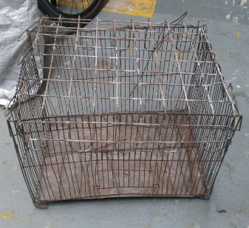 | Jaula | Regular | 1 | - | -
30 | 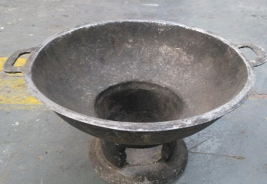 | Mini horno | Perfecto | 1 | - | Antiguedades
31 | 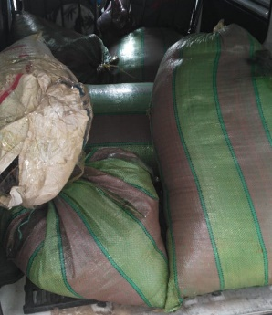 | Musgo | Perfecto | 6 | - | 6 Sacos.
32 | 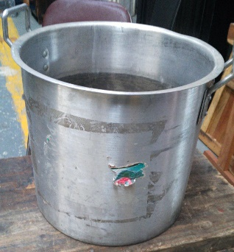 | Olla grande | Perfecto | 1 | - | -
33 | 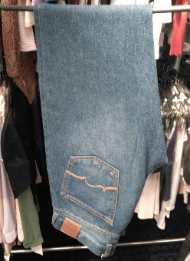 | Pantalón | Bueno | 1 | - | Vestuario
34 | 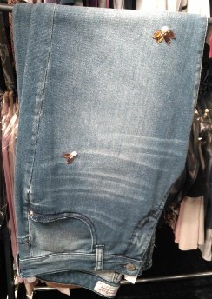 | Pantalón | Bueno | 1 | - | Vestuario
35 |  | Pantalón | Bueno | 1 | - | Vestuario
36 |  | Percianas | Perfecto | 2 | - | En su caja.
37 | 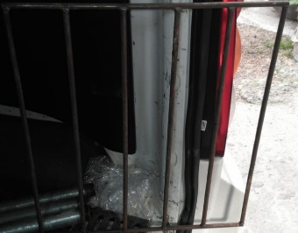 | Rejilla | Bueno | 1 | - | -
38 |  | Silla plegable | Bueno | 1 | - | -
39 | 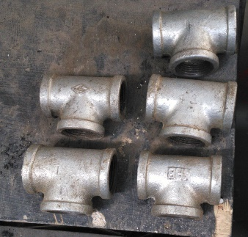 | T de tubería metálica | Bueno | 5 | - | -
40 |  | Tubos metálicos | Bueno | 2 | - | Diferente tamaño
41 |  | Tubos metálicos | Bueno | 2 | - | Diferente tamaño
42 |  | Tubos metálicos | Bueno | 3 | - | Diferente tamaño
43 |  | Utencilio metálico | Bueno | 1 | - | -
44 |  | Vestido | Bueno | 1 | - | Vestuario
45 | 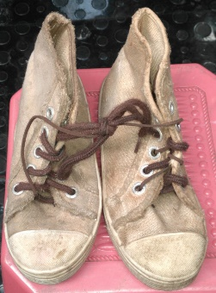 | Zapatos | Regular | 1par | - | Vestuario

